FOLLOW ERD
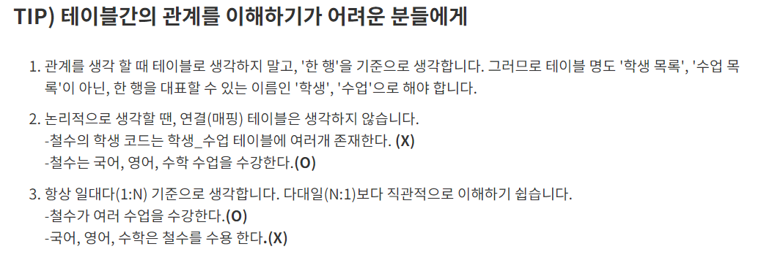
FOLLOW 테이블 관계도

다대다(M:N)관계

- 두 개의 테이블이 서로의 행에 대해서 여러 개로 연관되어 있는 상태
'-> 한 멤버(SCOTT)가 여러명의 멤버(SMITH,MARY,JOHN)를 팔로잉 할 수 있고,
한 팔로워(팔로잉 당한 멤버 :SMITH)는 여러 멤버를 팔로잉(수용) 할 수 있음

다대다(M:N)관계 구현하기

- 논리적으로 다대다 관계의 표현은 가능하나, 2개의 테이블만으로 구현 불가능
-> 실 구현 : 각 테이블의 PK를 FK로 참조하고 있는 연결테이블(매핑테이블)을 사용해야함

-1. SCOTT은 여러 멤버를 팔로잉한다
-> SCOTT은 SMITH,MARY,JOHN 3명의 멤버를 팔로잉 한다.

SCOTT은 SMITH를 팔로잉한다
-2. SMITH라는 멤버는 SCOTT,MARY,JOHN이라는 멤버를 수용(팔로잉)하고 있다

멤버 |  | 멤버_팔로우 |  |  |  |  | 팔로우
멤버이름 | 멤버이메일 | 멤버이메일 |  | 팔로우번호 |  |  | 팔로우이메일 | 팔로우번호 | 등록일
SCOTT | 1 | 1 |  | a |  |  | SMITH | a
SMITH | 2 | 1 |  | b |  |  | MARY | b
MARY | 3 | 1 |  | c |  |  | JOHN | c
JOHN | 4 | 2 |  | d |  |  | SCOTT | d
 |  | 2 |  | b
 |  | 2 |  | c |  |  | 팔로우이메일 | 팔로우번호 | 멤버번호 | 멤버이메일
 |  |  |  |  |  |  | SMITH | a | 1 | SCOTT

멤버 |  | 멤버_팔로우 |  |  | 팔로우
KEY | COLUMN | KEY | COLUMN |  | KEY | COLUMN
 | 이름 | FK | 멤버코드 |  |  | 이름
PK | 멤버코드 | FK | 팔로우코드 |  | PK | 팔로우코드

